【変更がある場合のみ提出】振込先確認書
様式第１号 別紙２
【※変更がない事業者は提出不要】

第５回石川県ＬＰガス料金負担軽減支援事業助成金 振込先確認書
※第４回目の値引事業から変更がある場合のみ提出※

金融機関コード |  | 金融機関名 （例）北國銀行 |  | 支店コード | 支店名 （例）県庁支店

科目 |  | 口座番号 （右詰めで記載） | 口座名義（フリガナ） ※漢字名義のフリガナと必ずしも一致するものではありません
 | 1. 普通 |  | (ﾌﾘｶﾞﾅ)

 | 2. 当座 |  | 口座名義（漢字）

※１ 必ず申請者名義の口座を指定してください（申請者が法人の場合は当該法人の口座に限ります）。
※２ ネット銀行の場合、上記の記入内容が確認できる口座情報照会画面などの写しを添付してください。
※３ 通帳の表紙及び、表紙をめくった見開きページ全体をコピーしてそれを添付してください。
メールで送付する場合には、写真撮影したファイル等を送付してください。（表紙及び見開きが必要です）

通帳の表紙のコピーをここに貼付します。

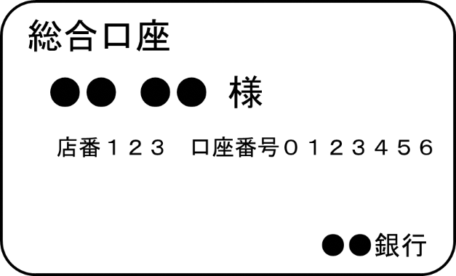

 |  |  |  |  |  | （次ページに続く）

通帳の見開きページのコピーをここに貼付します。

